FORMATO AVALUO JCSM
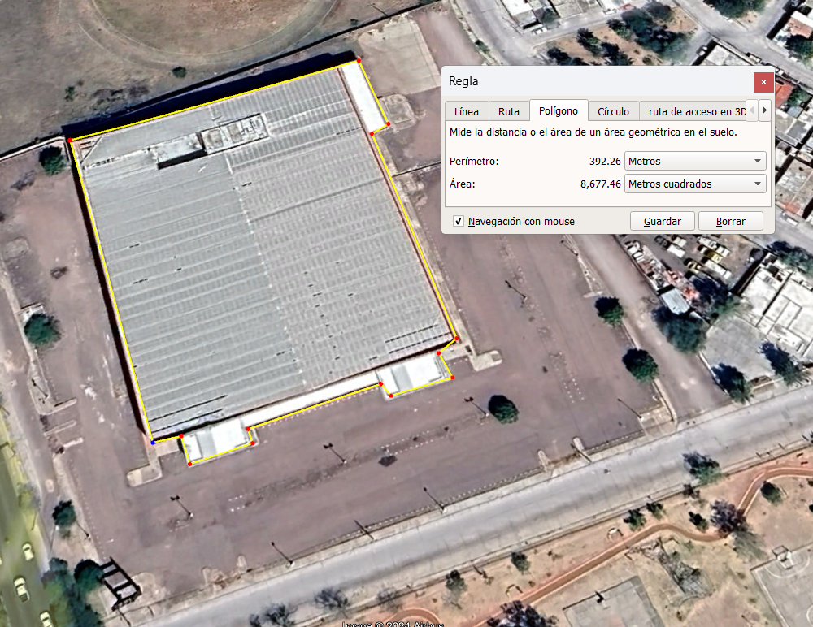
 |  |  | JUAN CARLOS SERRANO MACIAS

 |  |  | INGENIERO CIVIL
 |  |  | VIVERO DEL RIO 102, FRACC. CASA BLANCA C.P. 20297 AGUASCALIENTES, AGS. CEL. 449.129.77.48 ing.cserrano@gmail.com

AVALUO 0002-19102024 |  |  |  |  |  |  |  |  |  |  | 25 DE OCTUBRE DE 2024
COSTO DE LA CURA

1 |  | COSTO DE LA CURA

 | CONSTRUCCION ORIGINAL
 | FRACCION |  |  | AREA (m2)
 | NAVE |  |  | 8677.46 m2
 | ACCESORIAS

 | MEJORAS
 | PARTIDA |  |  | % | $/M2 | AREA | VRN |  | % REPARACION | $ REPARACION
 | CIM. Y SUBEST. |  |  | 11.46% | $1,685.87 | 8677.46 m2 | $14,629,069.49 |  | 0.00% | $0.00
 | ESTRUCTURA |  |  | 36.63% | $5,386.90 | 8677.46 m2 | $46,744,609.27 |  | 1.25% | $584,307.62 |  | * | EN EL ENSAMBLE DE VARELA LA CUBIERTA DE LAMINA ESTA INCLUIDO EN LA PARTIDA DE ESTRUCTURA Y YO CONSIDERO QUE SE TENDRA QUE REPONER ALGUNAS LAMINAS TRASLUCIDAS QUE NO ESTAN EN ALGUNA DE LAS FOTOS Y UN SELLADO GENERAL DE LA LAMINA APARTE DE REPARACION DE ESTRUCTURA
 | CUBIERTA EXT. |  |  | 3.38% | $497.26 | 8677.46 m2 | $4,314,953.76 |  | 0.00% | $0.00
 | CONST. INTERIOR |  |  | 5.38% | $790.71 | 8677.46 m2 | $6,861,354.40 |  | 15.00% | $1,029,203.16
 | SIST. MECANICOS |  |  | 7.06% | $1,038.01 | 8677.46 m2 | $9,007,290.25 |  | 115.00% | $10,358,383.79
 | SIST. ELECTRICOS |  |  | 6.23% | $916.65 | 8677.46 m2 | $7,954,193.71 |  | 115.00% | $9,147,322.77
 | ESPECIALIDADES |  |  | 1.33% | $195.28 | 8677.46 m2 | $1,694,534.39 |  | 0.00% | $0.00
 | OBRA EXTERIOR |  |  | 0.00% | $0.00 | 8677.46 m2 | $0.00 |  | 0.00% | $0.00
 | CONDICIONES GEN. |  |  | 28.53% | $4,194.78 | 8677.46 m2 | $36,400,035.66 |  |  | $5,913,380.85
 |  |  |  | 100.00% | $14,705.46

 |  |  |  | VALOR DE REPOSICION NUEVO |  | $127,606,040.93 |  | COSTO DE LA CURA |  | $27,032,598.19

